关系图
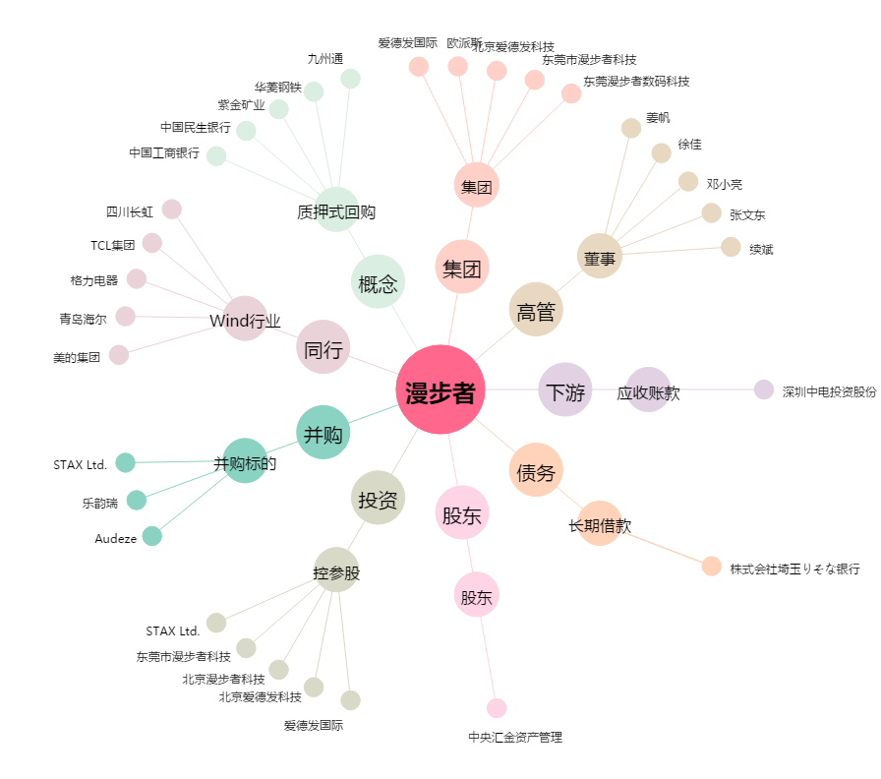
漫步者[002351.SZ] - 关系概览图

